PTS
 | TOZ SIYIRICILAR

 | WIPERS

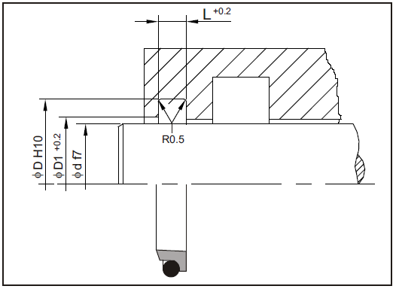
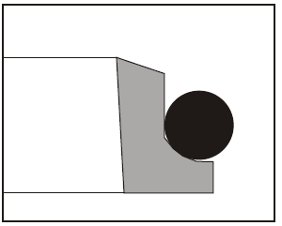

Tanım.
Üretim programımızda bulunan bu tip (PTS) piston rodlarında sıyırıcı olarak kullanılır.
Görevleri pistonlara toz, pislik, kum tanecikleri ve metal parçacıklarının girmesini önlemektir. Böylece çizilmeler büyük ölçüde engellenmekte, yataklama elemanları korunmakta ve sistemdeki diğer elemanların da ömrü uzamaktadır.
Definition.
This type (PTS) which is in our production program is used as wiper on piston rods. The function of wipers is to prevent dust, dirt, grains of sand and metal swarf from penetrating into pistons.
Thus the development of scratches is largely prevented, guiding elements are protected and the working life of seals is extended.

Avantajları.
-Çok iyi kayma özelliği ve düşük yapış kay eğilimi.
-Yüksek aşınma dayanımı.
-Küçük ve basit montaj aralığı.
-Her ölçüde bulunabilme kolaylığı.
Advantages.
-Dynamic slide friction and minimal break-out.
-High wear resistance.
-Small, simple fitting areas.
-Continuous range of sizes available.

Standart Malzemeler.
Sızdırmazlık ringi : PTFE+BRONZ.
Elastomer O-Ring : NBR.
Yüksek sıcaklık ve özel kimyasal ortamlar için O-Ring VİTON olarak da üretimimiz mevcuttur.
Standard Materials.
Sealing ring : PTFE+BRONZE.
Elastomer O-Ring : NBR.
For high temperatures and special chemical mediums, the O-Ring is also produced with VITON.

Yüzey Pürüzlülüğü.
Ra µm Rt µm
Dinamik Sızdırmazlık Yüzeyi 0.1 .... 0.4 4 max.
Statik Sızdırmazlık Yüzeyi 1.8 max 10 max.
Yanal Yüzey 3.2 max. 16 max.
Surface Finish.
Ra µm Rt µm
Dynamic Sealing Sufaces 0.1 .... 0.4 4 max.
Static Sealing Sufaces 1.8 max 10 max.
Non Sealing Sufaces 3.2 max. 16 max.

Uygulama Aralığı.
Sıcaklık : -30.....+100 °C.
Kayma Hızı : ≤ 5 m/sn.
Application Conditions.
Temperature : -30.....+100 °C.
Sliding Speed : ≤ 5 m/sn.

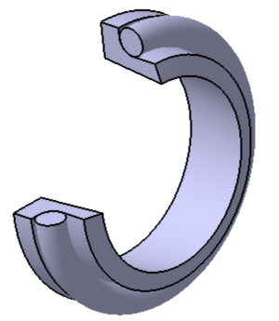 PTS TEFLON TOZ KEÇESİ

Polilas No | Φd | ΦD | ΦD 1 | L | ORİNG ÖLÇÜSÜ
PTS.0001 | 15 | 21,8 | 16.5 | 5 | 17,12X2,62
PTS.0002 | 16 | 22,8 | 17.5 | 5 | 18X2,62
PTS.0003 | 18 | 24,8 | 19.5 | 5 | 20,29X2,62
PTS.0004 | 20 | 26,8 | 21.5 | 5 | 21,89X2,62
PTS.0005 | 25 | 31,8 | 26.5 | 5 | 26,64X2,62
PTS.0006 | 28 | 34,8 | 29.5 | 5 | 29,82X2,62
PTS.0007 | 30 | 36,8 | 31.5 | 5 | 31,42X2,62
PTS.0008 | 36 | 42,8 | 37.5 | 5 | 37,77X2,62
PTS.0009 | 40 | 46,8 | 41.5 | 5 | 42,52X2,62
PTS.0010 | 45 | 51,8 | 46.5 | 5 | 47,29X2,62
PTS.0011 | 50 | 56,8 | 51.5 | 5 | 52,07X2,62
PTS.0012 | 56 | 62,8 | 57.5 | 5 | 58,42X2,62
PTS.0013 | 60 | 66,8 | 61.5 | 5 | 61,6X2,62
PTS.0014 | 63 | 69,8 | 64.5 | 5 | 64,77X2,62
PTS.0015 | 65 | 73,8 | 66.5 | 6 | 66,27X2,62
PTS.0016 | 70 | 78,8 | 71.5 | 6 | 72,62X3,53
PTS.0017 | 75 | 83,8 | 76.5 | 6 | 75,79X3,53
PTS.0018 | 80 | 88,8 | 81.5 | 6 | 82,14X3,53
PTS.0019 | 90 | 98,8 | 91.5 | 6 | 91,67X3,53
PTS.0020 | 100 | 108,8 | 101.5 | 6 | 101,19X3,53
PTS.0021 | 110 | 118,8 | 111.5 | 6 | 110,72X3,53
PTS.0022 | 115 | 123,8 | 116.5 | 6 | 117,07X3,53
PTS.0023 | 120 | 128,8 | 121.5 | 6 | 120,24X3,53
PTS.0024 | 125 | 133,8 | 126.5 | 6 | 126,59X3,53
PTS.0025 | 130 | 138,8 | 131.5 | 6 | 132,94X3,53
PTS.0026 | 135 | 143,8 | 136.5 | 6 | 136,12X3,53
PTS.0027 | 140 | 148,8 | 141.5 | 6 | 142,47X3,53
PTS.0028 | 145 | 153,8 | 146.5 | 6 | 145,64X3,53
PTS.0029 | 150 | 158,8 | 151.5 | 6 | 151,99X3,53
PTS.0030 | 160 | 168,8 | 161.5 | 6 | 158,34X3,53
PTS.0031 | 170 | 178,8 | 171.5 | 6 | 171,04X3,53
PTS.0032 | 180 | 188,8 | 181.5 | 6 | 177,39X3,53
PTS.0033 | 190 | 198,8 | 191.5 | 6 | 190,09*3,53
PTS.0034 | 200 | 208,8 | 201.5 | 6 | 202,79X3,53
PTS.0035 | 210 | 218,8 | 211.5 | 6 | 209,14X3,53
PTS.0036 | 220 | 228,8 | 221.5 | 6 | 221,84X3,53
PTS.0037 | 230 | 238,8 | 231.5 | 6 | 228,19X3,53
PTS.0038 | 240 | 248,8 | 241.5 | 6 | 240,89X3,53
PTS.0039 | 250 | 258,8 | 251.5 | 6 | 253,59X3,53
PTS.0040 | 260 | 272.2 | 262 | 8.4 | 266X5,33
PTS.0041 | 270 | 282.2 | 272 | 8.4 | 275X5,33
PTS.0042 | 280 | 292.2 | 282 | 8.4 | 278,77X5,33
PTS.0043 | 290 | 300.2 | 292 | 8.4 | 295X5,33
PTS.0044 | 300 | 312.2 | 302 | 8.4 | 304,17X5,33
PTS.0045 | 310 | 322.2 | 312 | 8.4 | 317,24X5,33
PTS.0046 | 320 | 332.2 | 322 | 8.4 | 329,57X5,33
PTS.0047 | 330 | 342.2 | 332 | 8.4 | 335X5,33
PTS.0048 | 340 | 352.2 | 342 | 8.4 | 345,9X5,33
PTS.0049 | 350 | 362.2 | 352 | 8.4 | 354,97X5,33
PTS.0050 | 360 | 372.2 | 362 | 8.4 | 367,5X5,33
PTS.0051 | 370 | 382.2 | 372 | 8.4 | 372X5,33
PTS.0052 | 380 | 392.2 | 382 | 8.4 | 380,37X5,33
PTS.0053 | 390 | 400.2 | 392 | 8.4 | 399,42X5,33
PTS.0054 | 400 | 412.2 | 402 | 8.4 | 405,29X5,33
PTS.0055 | 410 | 422.2 | 412 | 8.4 | 411,48X5,33
PTS.0056 | 420 | 432.2 | 422 | 8.4 | 421,7X5,33
PTS.0057 | 430 | 446 | 432 | 11 | 435X6,99
PTS.0058 | 440 | 456 | 442 | 11 | 440X6,99
PTS.0059 | 450 | 466 | 452 | 11 | 456,06X6,99
PTS.0060 | 460 | 476 | 462 | 11 | 468,76X6,99
PTS.0061 | 470 | 486 | 472 | 11 | 481,16X6,99
PTS.0062 | 480 | 496 | 482 | 11 | 481,16X6,99
PTS.0063 | 490 | 506 | 492 | 11 | 494,15X6,99
PTS.0064 | 500 | 516 | 502 | 11 | 506,86X6,99
PTS.0065 | 510 | 526 | 512 | 11 | 506,86X6,99
PTS.0066 | 520 | 536 | 522 | 11 | 532,26X6,99
PTS.0067 | 530 | 546 | 532 | 11 | 532,26X6,99
PTS.0068 | 540 | 556 | 542 | 11 | 540X6,99
PTS.0069 | 550 | 566 | 552 | 11 | 558X6,99
PTS.0070 | 560 | 576 | 562 | 11 | 560X6,99
PTS.0071 | 570 | 586 | 572 | 11 | 569X6,99
PTS.0072 | 580 | 596 | 582 | 11 | 582,68X6,99
PTS.0073 | 590 | 606 | 592 | 11 | 594X6,99
PTS.0074 | 600 | 616 | 602 | 11 | 608,08X6,99
PTS.0075 | 610 | 626 | 612 | 11 | 608,08X6,99
PTS.0076 | 620 | 636 | 622 | 11 | 626X6,99
PTS.0077 | 630 | 646 | 632 | 11 | 636X6,99
PTS.0078 | 640 | 656 | 642 | 11 | 646X6,99
PTS.0079 | 650 | 666 | 652 | 11 | 656X6,99
PTS.0080 | 660 | 676 | 662 | 11 | 666X6,99
PTS.0081 | 670 | 686 | 672 | 11 | 676X6,99
PTS.0082 | 680 | 696 | 682 | 11 | 686X6,99

